상품제안서
알로코리아 PD PPS 듀얼 초고속충전기 45W | 상품코드: S42019

 |  |  |  |  |  |  | 02-713-8555 | www.synergygift.co.kr
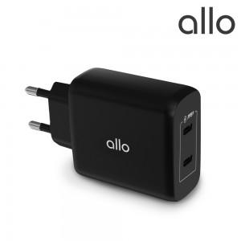

【상세/제작정보】 | 1. 과충전, 과방전으로 인한 배터리 손상 방지 <br>2. 역충전 자동 차단으로 기기 보호 <br>3. 쇼트 시 메인보드 및 배터리 손상 방지<br>4. 과전압 입력으로 인한 회로 손상 방지 <br>5. 과전류, 과전압 시 자동 출력 차단 <br>6. 고주파 전자음이 없는 조용한 충전기 <br>7. 스마트 IC 탑재 최적 속도 지원

【인쇄/포장옵션】 | 레이저 / 포장지포장

【공급단가】 | 수량 | 30~ | 100~ | 300~ | 500~ | 1,000~
*VAT별도 | 단가 | 22,720원 | 22,180원 | 21,270원 | 20,720원 | 20,360원

【상품 URL】 | https://www.synergygift.co.kr:443/src/goods_detail.php?gdno=42019

